Лист1
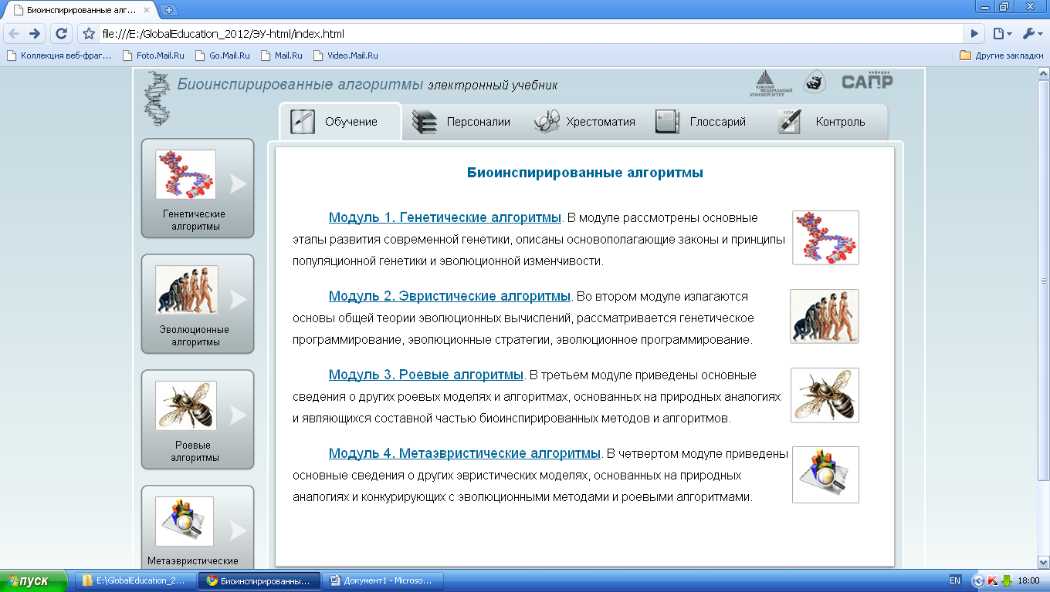

 | ~70%

IFRAME по умолчанию загружать в iframe какую-нибудь страницу

